参考样式
中山大学附属第一医院腔镜管道刷、标识伸缩立架、被子收纳盒等物资采购项目参考样式
序号 | 产品名称 | 规格/型号 | 参考样式
1 | 被子收纳盒（带盖） | 超大号58*40.5*33.5CM | 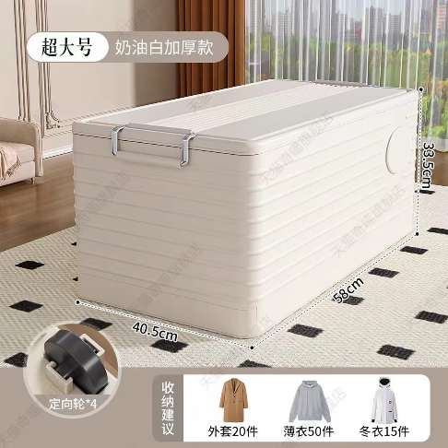
2 | LED充电台灯 | 美的星环Q4台灯，三档调光，充插两用 | 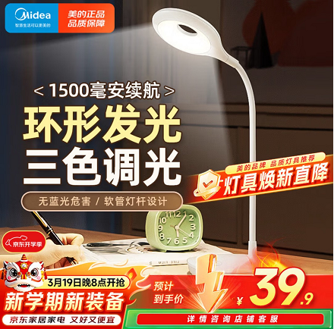
3 | 腔镜管道刷 | 杜邦优质毛，吸引管道6#8*320MM，9#5*320MM，10#4*320MM，腹腔镜管道刷11#3*500MM各50支 | 【淘宝】7天无理由退货 https://e.tb.cn/h.i8PybH1jcH1a7Pv?tk=eN7Y5cicH8z HU293 「吸引管刷腔镜刷口腔眼科骨科脑外器械刷内镜刷穿刺针刷气管套管刷」 点击链接直接打开 或者 淘宝搜索直接打开 | 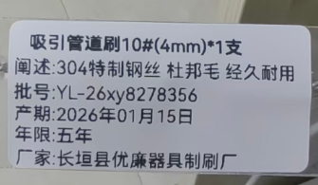 | 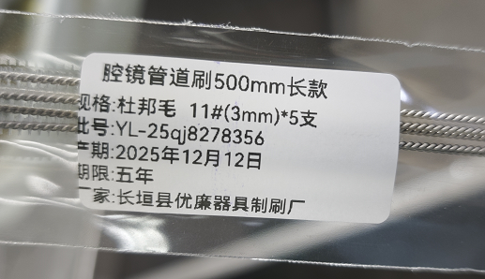
4 | 全身镜 | 玻璃镜80×120CM
5 | 收纳篮 | 15.1*10.7*8CM，5个绿色，5个红色 | 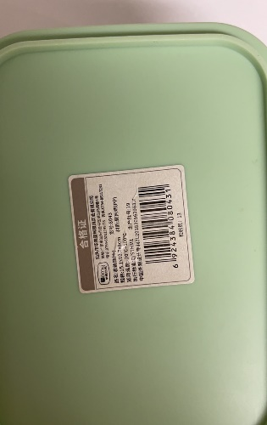 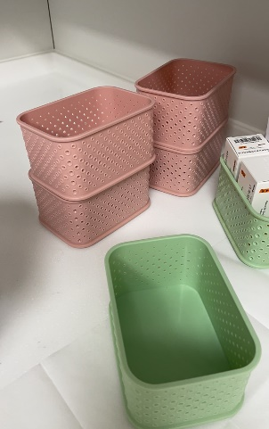
6 | 标识用伸缩立架 | 235*43*25CM，黑色+注水壶 | 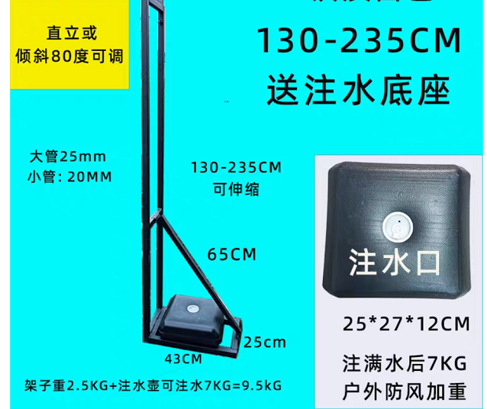
7 | 衣物柔顺剂补充装 | 金纺柔顺剂纯净温和，910克1袋 | 